상품제안서
뮤스트 반려동물 배변봉투 디스펜서 | 상품코드: S37884

 |  |  |  |  |  |  | 02-713-8555 | www.synergygift.co.kr
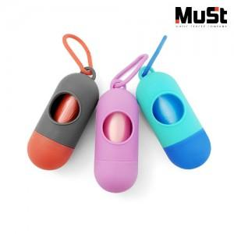

【상세/제작정보】 | ※레이저 인쇄는 그레이 색상만 가능합니다.

【인쇄/포장옵션】 | 레이저 / OPP(비닐)

【공급단가】 | 수량 | 100~ | 300~ | 500~ | 1,000~ | 3,000~
*VAT별도 | 단가 | 1,300원 | 1,270원 | 1,230원 | 1,170원 | 1,150원

【상품 URL】 | https://www.synergygift.co.kr:443/src/goods_detail.php?gdno=37884

